Hoja1
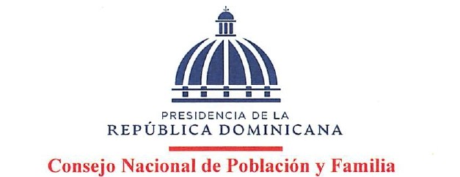

COMPRAS MIPYME-MIPYME MUJER-MICRO EMPRESAS CORRESPONDIENTE AL MES DE ENERO/2023

Total de Procesos | Anulaciones | Total de Ordenes Ejecutadas
1 |  | 1
Código del Proceso | Fecha de Inicio del Proceso | Descripción de la Compra | Adjudicatario | Monto Adjudicado
CONAPOFA-UC-CD-2023-0005 | 31/12023 | Llenado de 30botellones de agua y 30 fardos de botellita de agua | Sercodi, SRL | 8,797.50
 |  |  |  | $8,797.50

 |  | Atentamente,

